Dossier formateur externe

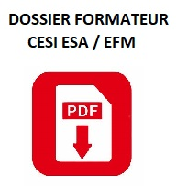

DOSSIER FORMATEUR

A COMPLETER PAR LE FORMATEUR
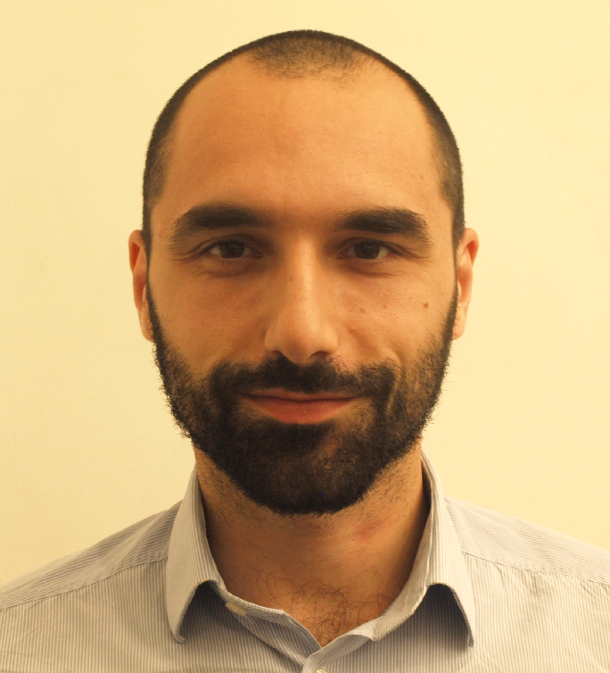
Insérer une photo
 |  | > INFORMATIONS GENERALES
 |  | * champs obligatoires
 | Nom*: | MIGLIANO

 | Prénom*: | Pierluigi

 | Adresse*: | 69 Rue du Docteur Escat

 | Code postal*: | 13006 | Ville*: | Marseille

 | Date de naissance*: | 1985-09-26 | Lieu de naissance*: | Milano (Italie)

 | Téléphone personnel: |  | Téléphone portable*: | 0768015226

 | e-mail*: | pierluigimigliano@gmail.com

 | Sélectionnez votre situation*: | Formateur occasionnel |  | Formateur occasionnel (statut 2): salarié d'entreprise, fonctionnaire, etc. 29 interventions maximun par an.
 |  | (Sélectionner à l’aide du menu déroulant )

 | Champs d'intervention*: | CESI Ecole d'Ingénieurs
 |  | (Sélectionner à l’aide du menu déroulant )

 | Une convention a-t-elle été signée entre CESI et votre université / école de rattachement ? |  |  | NON

 |  | Vous exercez une activité de: | Enseignement |  | D2

 |  | Vous êtes:

 |  | Rattachement:

 |  | Etablissement académique:

 |  | Laboratoire:

 |  | Activité principale:

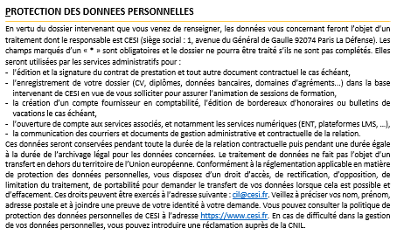
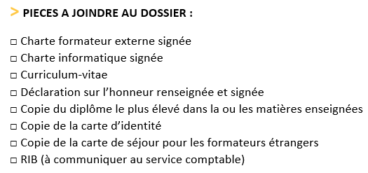

INFORMATIONS SUR LES COMPETENCES DU FORMATEUR:

EXPERIENCES INDUSTRIELLES:
ENTREPRISES |  |  | FONCTIONS |  | NB D'ANNEES

EXPERIENCES DANS L'ENSEIGNEMENT SUPERIEUR:
ETABLISSEMENTS |  |  | PUBLICS |  | NB D'ANNEES
Bayreuth University |  |  | Licence et Master de Physique |  | 3
ISO Marseille |  |  | BTS Opticien Lunetier |  | 1
IPSA |  |  | Classe Prépa PTSI |  | 1

EXPERIENCES DANS LA RECHERCHE:
LABORATOIRES |  |  | SUJETS DE RECHERCHE
Bayreuth University |  |  | Physique des plasmas – Fusion nucléaire
PIIM – Aix-Marseille Université |  |  | Physique des plasmas – Fusion nucléaire

Publications: | OUI | Fournir la liste des publications

PARTIE RESERVEE A CESI

VERIFICATION DES PREREQUIS D'AGREMENT POUR L'ECOLE D'INGENIEUR

Il est titulaire d'un diplôme supérieur ou égal à BAC + 5:

EXTENSIONS D'AGREMENTS:
Saisir le nom et le prénom du formateur ainsi que l'/les Ecole(s) concernée(s) sur la 1ère page du dossier qui seront automatiquement repris sur la fiche d'agrément.
 |  | FICHE D'AGREMENT - A REMPLIR PAR CESI
 | Nom du formateur : | MIGLIANO | Prénom: | Pierluigi
 | Ecole(s): | CESI Ecole d'Ingénieurs
Modules enseignés |  |  |  | Cycles ingénieurs / MS / Cycles préparatoires (niveau 1) | 0 | 0

Tarif horaire :

Rappel statut: |  | Formateur occasionnel
 |  | L'enseignant statut 2 est limité à 29 interventions par an.

Observations:

Dossier formateur géré en région: |  | OUI | NON | (si non, dossier à transmettre à la DG)
Entretien* mené le: |  |  | Dossier validé le:
EXTENSIONS D'AGREMENTS:
Lorsque la fiche est complète, appuyez sur le bouton "FICHE D'EXTENSION D'AGREMENT" pour l'extraire en format PDF
Nom et visa de l'EF / EC qui a agréé: |  |  | Dossier validé par le DR ou RD par délégation du directeur CESI Ecole d'ingénieurs:
*Le compte-rendu de l’entretien avec le nouveau formateur doit être enregistré dans la fiche personne de Bora (action commerciale de type « entretien d’agrément d’intervenant »).

